AVISOS
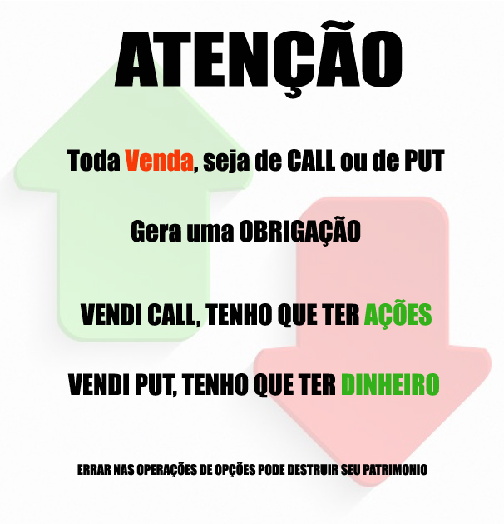
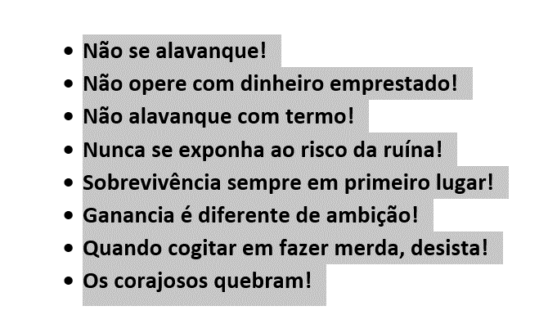
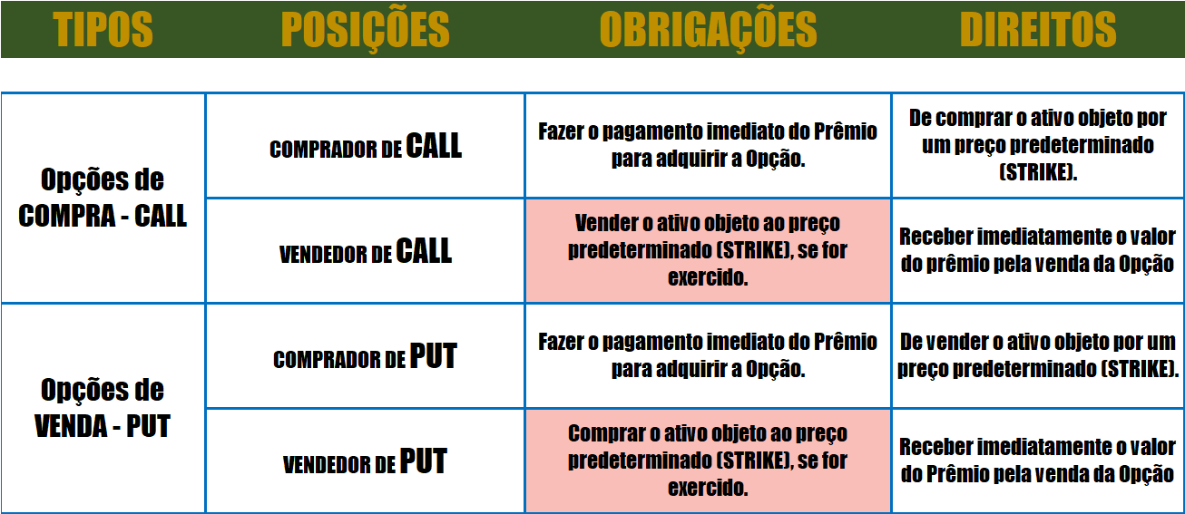

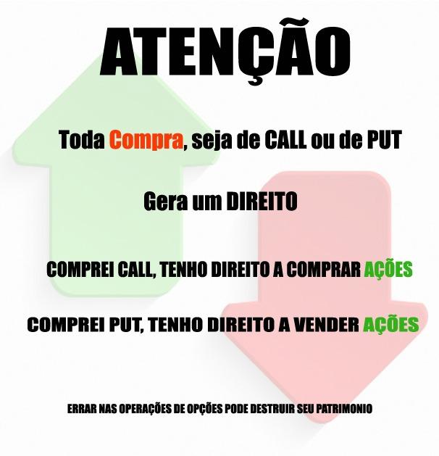

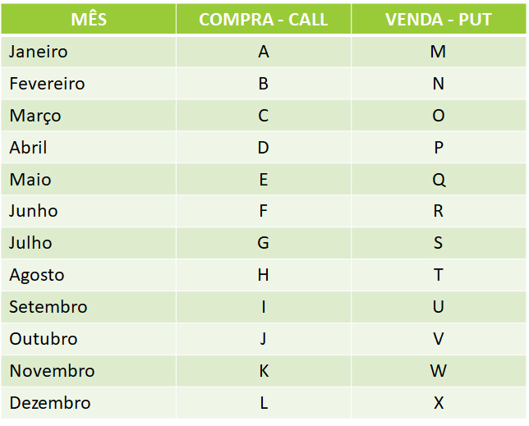

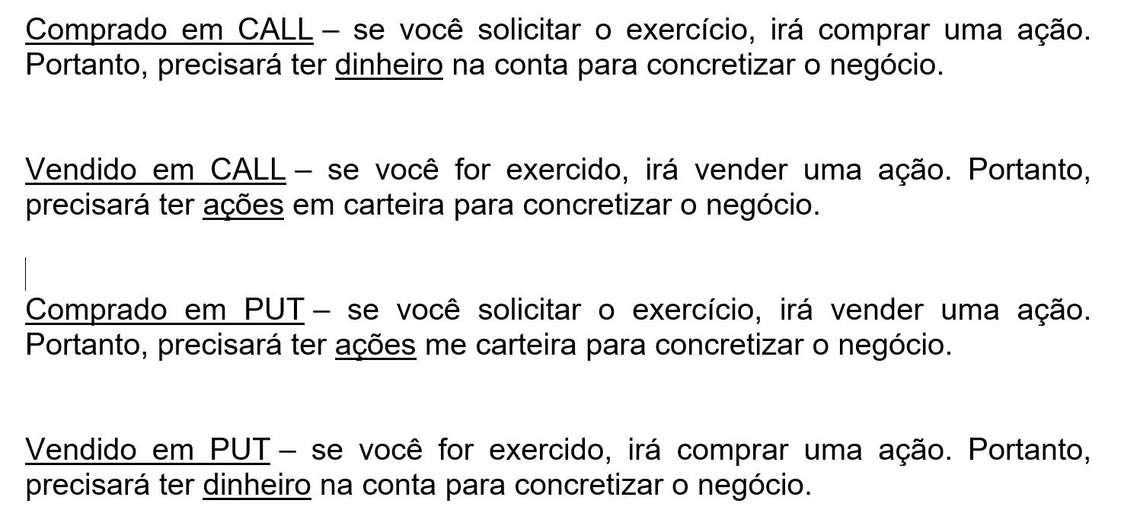

Novos Vencimentos

W1 | Primera Sexta do mês
W2 | Segunda Sexa do Mês
W3 | Terceira Sexta do Mês
W4 | Quarta Sexta do Mês

LÇTO COBERTO CALL
PREENCHER OS QUADROS EM VERMELHO |  |  |  |  |  |  |  | CENÁRIOS |  | CONSIDERAÇÕES

LUCRO
 | TICKER | STK | PRÊMIO | PREÇO |  | 2025-04-15 |  | Preço da Ação Maior que | R$ - | Quanto mais próximo o STRIKE da opção do preço da ação, maior o ganho percentual
 |  |  |  |  |  | -45762
COMPRA DE AÇÃO |  |  |  |  |  |  |  | Vai ser exercido na CALL | R$ -

VENDA CALL |  |  |  |  | R$ - |  |  | Preço Médio de Compra (PM) | R$ - | O risco desta operação é a ação desvalorizar e seu preço médio ficar muito elevado para um novo lançamento

Qt. Comprada |  |  | Valor Investido | R$ - |  |  |  | Lucro por ação | R$ -
PREÇO
Data Vencimento |  |  | PM de Compra | R$ - |  |  | R$ - | % do Lucro por ação | #DIV/0!
 |  |  |  |  |  |  |  |  |  | Para Evitar o Risco
 |  |  |  |  |  | R$ - |  | Preço da Ação Menor que | R$ -
 |  |  |  |  |  |  |  |  |  | 1) Faça a operação de GERAÇÃO DE RENDA
 | Tx. Período | Tx. Mês |  |  |  |  |  | CALL vira pó

Com Exercício | #DIV/0! | #DIV/0! |  |  |  |  |  | Preço de Compra | R$ - | 2) Compre mais ações e faça um novo lançamento apenas nas quantidades que comprou

Sem Exercício | #DIV/0! | #DIV/0! |  |  |  |  |  | Ganho por ação com a venda da CALL | R$ -

 |  |  |  |  |  |  |  |  |  | 3) Compre mais ações para baixar seu preço médio e faça um novo lançamento
OPERAÇÃO DE TAXA |  |  |  |  |  |  |  | Lucro por Ação | R$ -

 |  |  |  |  |  |  |  | % Lucro por ação | #DIV/0!
 |  |  |  |  |  |  |  |  |  | 4) Venda PUT na operação seguinte
Sem IR Sem Corretagem

FINANCEIRO DO EXERCÍCIO EM CALL

Histórico | Débito | Crédito | Saldo

Compra de Ação | R$ - |  | R$ -
Venda de CALL |  | R$ - | R$ -
Exercício de CALL |  | R$ - | R$ -

FINANCEIRO SEM EXERCÍCIO EM CALL

Histórico | Débito | Crédito | Saldo

Compra de Ação | R$ - |  | R$ -
Venda de CALL |  | R$ - | R$ -
Venda da Ação |  | R$ - | R$ - | Ação

